Graphql
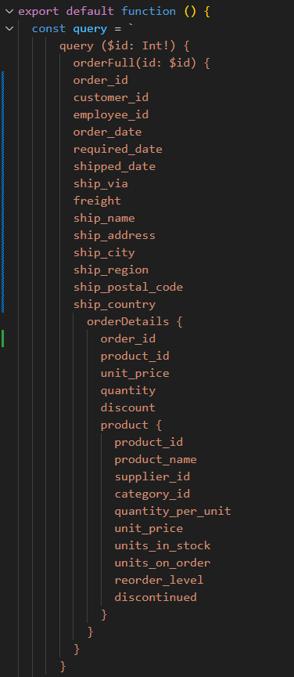
Pobieranie REST - 2 endpointy
Maksymalna liczba użytkowników | Miara | 1 | 2 | 3 | 4 | 5
100 | Średni czas grupy | - | - | - | - | -
 | Maksymalny czas grupy | - | - | - | - | -
 | p(90) grupy | - | - | - | - | -
 | p(95) grupy | - | - | - | - | -
 | Średni czas odpowiedzi (ms) | 3.35 | 3.31 | 3.27 | 3.39 | 3.3 | 3.324
 | Minimalny czas odpowiedzi (ms) | 0 | 0 | 0 | 0 | 0 | 0
 | Maksymalny czas odpowiedzi (ms) | 145.02 | 143.75 | 140.94 | 148.33 | 137.33 | 143.074
 | p(90) (ms) | 4.68 | 4.76 | 4.63 | 4.96 | 4.61 | 4.728
 | p(95) (ms) | 5.3 | 5.58 | 5.26 | 5.82 | 5.25 | 5.442
 | Liczba zapytań | 83794 | 83798 | 83800 | 83791 | 83800 | 83796.6
 | Czas operacji (s) | 960.7 | 960.6 | 960.7 | 960.7 | 960.5 | 960.64
 | Przepustowość (req/s) | 87.22 | 87.23 | 87.23 | 87.22 | 87.24 | 87.228
 | Otrzymane dane (GB) | 212MB | 212MB | 212MB | 212MB | 212MB | #DIV/0!
 | Wysłane dane (MB) | 138MB | 138MB | 138MB | 138MB | 138MB | #DIV/0!
1000 | Średni czas grupy | - | - | - | - | - | #DIV/0!
 | Maksymalny czas grupy | - | - | - | - | - | #DIV/0!
 | p(90) grupy | - | - | - | - | - | #DIV/0!
 | p(95) grupy | - | - | - | - | - | #DIV/0!
 | Średni czas odpowiedzi (ms) | 2.66 | 2.72 | 2.88 | 2.71 | 2.66 | 2.726
 | Minimalny czas odpowiedzi (ms) | 0 | 0 | 0 | 0 | 0 | 0
 | Maksymalny czas odpowiedzi (ms) | 137.12 | 136.81 | 147.11 | 150.49 | 50.24 | 124.354
 | p(90) (ms) | 4.09 | 4.17 | 4.42 | 4.15 | 4.08 | 4.182
 | p(95) (ms) | 4.96 | 5.3 | 6.01 | 5.24 | 4.96 | 5.294
 | Liczba zapytań | 837987 | 837967 | 837824 | 837975 | 837994 | 837949.4
 | Czas operacji (s) | 960.9 | 960.9 | 960.4 | 961 | 960.9 | 960.82
 | Przepustowość (req/s) | 872.08 | 872.04 | 872.38 | 872.03 | 872.09 | 872.124
 | Otrzymane dane (GB) | 2,1GB | 2,1GB | 2,1GB | 2,1GB | 2,1GB | #DIV/0!
 | Wysłane dane (MB) | 1,4GB | 1,4GB | 1,4GB | 1,4GB | 1,4GB | #DIV/0!
2000 | Średni czas grupy | - | - | - | - | - | #DIV/0!
 | Maksymalny czas grupy | - | - | - | - | - | #DIV/0!
 | p(90) grupy | - | - | - | - | - | #DIV/0!
 | p(95) grupy | - | - | - | - | - | #DIV/0!
 | Średni czas odpowiedzi (ms) | 839.15 | 829.91 | 831.86 | 828.64 | 832.6 | 832.432
 | Minimalny czas odpowiedzi (ms) | 0 | 0 | 0 | 0 | 0 | 0
 | Maksymalny czas odpowiedzi (ms) | 1080 | 1150 | 1120 | 1070 | 1020 | 1088
 | p(90) (ms) | 984.99 | 973.77 | 975.87 | 973.32 | 977.49 | 977.088
 | p(95) (ms) | 991.54 | 980.21 | 982.16 | 979.76 | 982.86 | 983.306
 | Liczba zapytań | 913972 | 918588 | 917622 | 919216 | 917244 | 917328.4
 | Czas operacji (s) | 960.6 | 960.8 | 960.6 | 960.7 | 960.6 | 960.66
 | Przepustowość (req/s) | 951.44 | 956.04 | 955.28 | 956.86 | 954.83 | 954.89
 | Otrzymane dane (GB) | 2,3GB | 2,3GB | 2,3GB | 2,3GB | 2,3GB | #DIV/0!
 | Wysłane dane (MB) | 1,5GB | 1,5GB | 1,5GB | 1,5GB | 1,5GB | #DIV/0!
4000 | Średni czas grupy | - | - | - | - | -
 | Maksymalny czas grupy | - | - | - | - | -
 | p(90) grupy | - | - | - | - | -
 | p(95) grupy | - | - | - | - | -
 | Średni czas odpowiedzi (ms) | 2290 | 2310 | 2300 | 2300 | 2310
 | Minimalny czas odpowiedzi (ms) | 0 | 0 | 0 | 0 | 0
 | Maksymalny czas odpowiedzi (ms) | 2840 | 2810 | 2980 | 2860 | 2760
 | p(90) (ms) | 2650 | 2670 | 2670 | 2660
 | p(95) (ms) | 2660 | 2680 | 2680 | 2670 | 2670
 | Liczba zapytań | 1022201 | 1016154 | 1016985 | 1017707
 | Czas operacji (s) | 960.8 | 960.7 | 960.5 | 961 | 960.7
 | Przepustowość (req/s) | 1063.93 | 1057.72 | 1058.76 | 1059.04 | 1057.73
 | Otrzymane dane (GB) | 2,6GB | 2,6GB | 2,6GB | 2,6GB | 2,6GB
 | Wysłane dane (MB) | 1,7GB | 1,7GB | 1,7GB | 1,7GB | 1,7GB

Graphql - wybrane dane
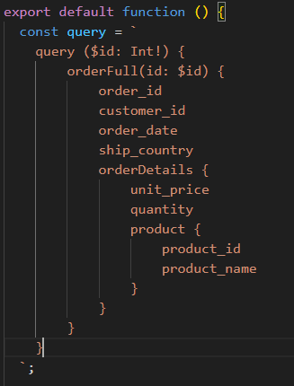
GraphQL wybrane pola
Maksymalna liczba użytkowników | Miara | 1 | 2 | 3 | 4 | 5
100 | Średni czas grupy | - | - | - | - | -
 | Maksymalny czas grupy | - | - | - | - | -
 | p(90) grupy | - | - | - | - | -
 | p(95) grupy | - | - | - | - | -
 | Średni czas odpowiedzi (ms) | 3.39 | 3.42 | 3.36 | 3.39 | 3.37 | 3.386
 | Minimalny czas odpowiedzi (ms) | 0 | 0 | 0 | 0 | 0 | 0
 | Maksymalny czas odpowiedzi (ms) | 39.54 | 133.36 | 145.1 | 131.57 | 143.51 | 118.616
 | p(90) (ms) | 4.89 | 5.15 | 4.97 | 4.94 | 5.05 | 5
 | p(95) (ms) | 5.56 | 5.99 | 5.7 | 5.61 | 5.83 | 5.738
 | Liczba zapytań | 83793 | 83786 | 83790 | 83794 | 83794 | 83791.4
 | Czas operacji (s) | 960.7 | 960.7 | 960.8 | 960.6 | 960.5 | 960.66
 | Przepustowość (req/s) | 87.22 | 87.22 | 87.21 | 87.23 | 87.24 | 87.224
 | Otrzymane dane (GB) | 100MB | 100MB | 100MB | 100MB | 100MB | #DIV/0!
 | Wysłane dane (MB) | 69MB | 69MB | 69MB | 69MB | 69MB | #DIV/0!
1000 | Średni czas grupy | - | - | - | - | - | #DIV/0!
 | Maksymalny czas grupy | - | - | - | - | - | #DIV/0!
 | p(90) grupy | - | - | - | - | - | #DIV/0!
 | p(95) grupy | - | - | - | - | - | #DIV/0!
 | Średni czas odpowiedzi (ms) | 2.92 | 2.42 | 2.77 | 2.44 | 2.39 | 2.588
 | Minimalny czas odpowiedzi (ms) | 0 | 0 | 0 | 0 | 0 | 0
 | Maksymalny czas odpowiedzi (ms) | 131.44 | 138.81 | 58.95 | 147.41 | 50.74 | 105.47
 | p(90) (ms) | 4.58 | 3.64 | 4.26 | 3.65 | 3.6 | 3.946
 | p(95) (ms) | 5.73 | 4.24 | 5.48 | 4.3 | 4.17 | 4.784
 | Liczba zapytań | 837777 | 838217 | 837896 | 838210 | 838266 | 838073.2
 | Czas operacji (s) | 960.6 | 960.8 | 961 | 960.7 | 960.7 | 960.76
 | Przepustowość (req/s) | 872.13 | 872.42 | 871.94 | 872.46 | 872.53 | 872.296
 | Otrzymane dane (GB) | 1GB | 1GB | 1GB | 1GB | 1GB | #DIV/0!
 | Wysłane dane (MB) | 686MB | 687MB | 686MB | 687MB | 687MB | #DIV/0!
2000 | Średni czas grupy | - | - | - | - | - | #DIV/0!
 | Maksymalny czas grupy | - | - | - | - | - | #DIV/0!
 | p(90) grupy | - | - | - | - | - | #DIV/0!
 | p(95) grupy | - | - | - | - | - | #DIV/0!
 | Średni czas odpowiedzi (ms) | 700.72 | 695.71 | 689.92 | 697.16 | 697.5 | 696.202
 | Minimalny czas odpowiedzi (ms) | 0 | 0 | 0 | 0 | 0 | 0
 | Maksymalny czas odpowiedzi (ms) | 955.8 | 907.74 | 900.58 | 943.01 | 875.75 | 916.576
 | p(90) (ms) | 833.5 | 819.25 | 811.9 | 821.89 | 822.22 | 821.752
 | p(95) (ms) | 870.32 | 824.82 | 817.64 | 828.2 | 828.34 | 833.864
 | Liczba zapytań | 988333 | 991260 | 994636 | 990399 | 990202 | 990966
 | Czas operacji (s) | 960.6 | 960.8 | 961 | 960.6 | 960.6 | 960.72
 | Przepustowość (req/s) | 1028.88 | 1031.7 | 1035.04 | 1031.07 | 1030.84 | 1031.506
 | Otrzymane dane (GB) | 1,2GB | 1,2GB | 1,2GB | 1,2GB | 1,2GB | #DIV/0!
 | Wysłane dane (MB) | 809MB | 812MB | 815MB | 811MB | 811MB | #DIV/0!
4000 | Średni czas grupy | - | - | - | - | -
 | Maksymalny czas grupy | - | - | - | - | -
 | p(90) grupy | - | - | - | - | -
 | p(95) grupy | - | - | - | - | -
 | Średni czas odpowiedzi (ms) | 2050 | 2050 | 2050 | 2040 | 2040
 | Minimalny czas odpowiedzi (ms) | 0 | 0 | 0 | 0 | 0
 | Maksymalny czas odpowiedzi (ms) | 2710 | 2650 | 2550 | 2540 | 2450
 | p(90) (ms) | 2380 | 2380 | 2380 | 2360 | 2370
 | p(95) (ms) | 2390 | 2380 | 2390 | 2370 | 2380
 | Liczba zapytań | 1100697 | 1100661 | 1100155 | 1105071 | 1103407
 | Czas operacji (s) | 960.6 | 960.5 | 960.7 | 960.5 | 960.7
 | Przepustowość (req/s) | 1145.88 | 1145.87 | 1145.2 | 1150.55 | 1148.49
 | Otrzymane dane (GB) | 1,3GB | 1,3GB | 1,3GB | 1,3GB | 1,3GB
 | Wysłane dane (MB) | 902MB | 901MB | 901MB | 905MB | 903MB

Graphql - wybrane dane, optymal
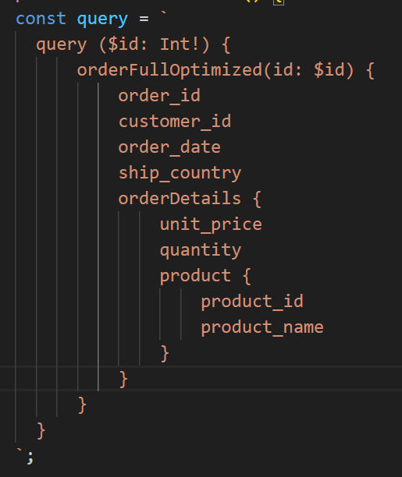
GraphQL wybrane pola
Maksymalna liczba użytkowników | Miara | 1 | 2 | 3 | 4 | 5
100 | Średni czas grupy | - | - | - | - | -
 | Maksymalny czas grupy | - | - | - | - | -
 | p(90) grupy | - | - | - | - | -
 | p(95) grupy | - | - | - | - | -
 | Średni czas odpowiedzi (ms) | 2.7 | 2.66 | 2.68 | 2.62 | 2.68 | 2.668
 | Minimalny czas odpowiedzi (ms) | 0 | 0 | 0 | 0 | 0 | 0
 | Maksymalny czas odpowiedzi (ms) | 142.1 | 141.83 | 147.77 | 143.23 | 147.27 | 144.44
 | p(90) (ms) | 4.04 | 4 | 4.02 | 3.88 | 3.97 | 3.982
 | p(95) (ms) | 4.68 | 4.68 | 4.66 | 4.56 | 4.65 | 4.646
 | Liczba zapytań | 83852 | 83853 | 83851 | 83854 | 83852 | 83852.4
 | Czas operacji (s) | 960 | 960.8 | 961 | 961 | 960.9 | 960.74
 | Przepustowość (req/s) | 87.34 | 87.27 | 87.26 | 87.26 | 87.27 | 87.28
 | Otrzymane dane (GB) | 101MB | 101MB | 101MB | 101MB | 101MB | #DIV/0!
 | Wysłane dane (MB) | 69MB | 69MB | 69MB | 69MB | 69MB | #DIV/0!
1000 | Średni czas grupy | - | - | - | - | - | #DIV/0!
 | Maksymalny czas grupy | - | - | - | - | - | #DIV/0!
 | p(90) grupy | - | - | - | - | - | #DIV/0!
 | p(95) grupy | - | - | - | - | - | #DIV/0!
 | Średni czas odpowiedzi (ms) | 1.41 | 1.41 | 1.47 | 1.42 |  | 1.4275
 | Minimalny czas odpowiedzi (ms) | 0 | 0 | 0 | 0 |  | 0
 | Maksymalny czas odpowiedzi (ms) | 143.9 | 152.17 | 149.54 | 143.72 |  | 147.3325
 | p(90) (ms) | 2.09 | 2.09 | 2.14 | 2.09 |  | 2.1025
 | p(95) (ms) | 2.53 | 2.5 | 2.59 | 2.53 |  | 2.5375
 | Liczba zapytań | 839073 | 839070 | 839064 | 839060 |  | 839066.75
 | Czas operacji (s) | 960.7 | 960.8 | 960.9 | 960.8 |  | 960.8
 | Przepustowość (req/s) | 873.4 | 873.32 | 873.22 | 873.25 |  | 873.2975
 | Otrzymane dane (GB) | 1GB | 1GB | 1GB | 1GB |  | #DIV/0!
 | Wysłane dane (MB) | 695MB | 695MB | 695MB | 695MB |  | #DIV/0!
2000 | Średni czas grupy | - | - | - | - | - | #DIV/0!
 | Maksymalny czas grupy | - | - | - | - | - | #DIV/0!
 | p(90) grupy | - | - | - | - | - | #DIV/0!
 | p(95) grupy | - | - | - | - | - | #DIV/0!
 | Średni czas odpowiedzi (ms) | 321.84 | 321.64 | 319.06 | 324.77 | 319 | 321.262
 | Minimalny czas odpowiedzi (ms) | 0 | 0 | 0 | 0 | 0 | 0
 | Maksymalny czas odpowiedzi (ms) | 458.55 | 545.46 | 448.55 | 1250 | 443.96 | 629.304
 | p(90) (ms) | 392.03 | 391.64 | 389.72 | 396.73 | 391.69 | 392.362
 | p(95) (ms) | 398.12 | 398.07 | 397.75 | 403.55 | 398.32 | 399.162
 | Liczba zapytań | 1271478 | 1271675 | 1274130 | 1268641 | 1273251 | 1271835
 | Czas operacji (s) | 960.9 | 960.8 | 960.7 | 961.8 | 960.4 | 960.92
 | Przepustowość (req/s) | 1323.24 | 1323.5 | 1326.21 | 1318.96 | 1325.7 | 1323.522
 | Otrzymane dane (GB) | 1,5GB | 1,5GB | 1,5GB | 1,5GB | 1,5GB | #DIV/0!
 | Wysłane dane (MB) | 1,1GB | 1,1GB | 1,1GB | 1,1GB | 1,1GB | #DIV/0!
4000 | Średni czas grupy | - | - | - | - | -
 | Maksymalny czas grupy | - | - | - | - | -
 | p(90) grupy | - | - | - | - | -
 | p(95) grupy | - | - | - | - | -
 | Średni czas odpowiedzi (ms) | 1380 | 1380 | 1380 | 1380
 | Minimalny czas odpowiedzi (ms) | 0 | 0 | 0 | 0
 | Maksymalny czas odpowiedzi (ms) | 1710 | 1730 | 1900 | 1810
 | p(90) (ms) | 1610 | 1610 | 1620 | 1610
 | p(95) (ms) | 1620 | 1620 | 1640 | 1610
 | Liczba zapytań | 1412018 | 1410913 | 1407703 | 1411822
 | Czas operacji (s) | 960.7 | 960.9 | 960.7 | 960.8
 | Przepustowość (req/s) | 1469.82 | 1468.36 | 1465.23 | 1469.5
 | Otrzymane dane (GB) | 1,7GB | 1,7GB | 1,7GB | 1,7GB
 | Wysłane dane (MB) | 1,2GB | 1,2GB | 1,2GB | 1,2GB

